Datos
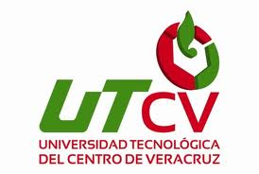 UNIVERSIDAD TECNOLÓGICA DEL CENTRO DE VERACRUZ TECNOLOGÍAS DE LA INFORMACIÓN Y COMUNICACIÓN FORMATO DE BITÁCORA

 | Periodo: | Mayo-Agosto 2015
 | Nombre del Profesor:
 | Grupo: | A
 | Materia:
 | No. De Equipo: | 1
 | Nombre del proyecto:

 | Integrantes del equipo:
 | 1 | Ramírez Medina Elizabeth
 | 2 | Orbezo Hernández Gustavo
 | 3 | Martinez Valdes Alejandro
 | 4
 | 5
 | 6

